Rekap Pending
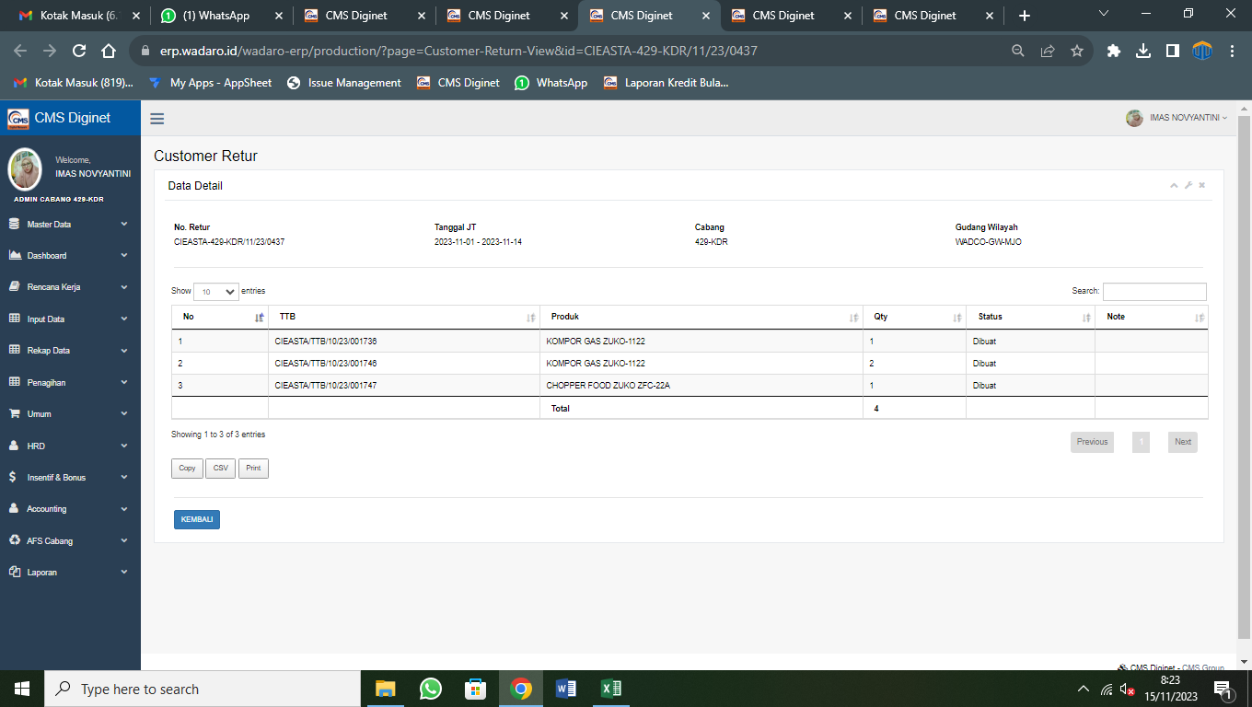
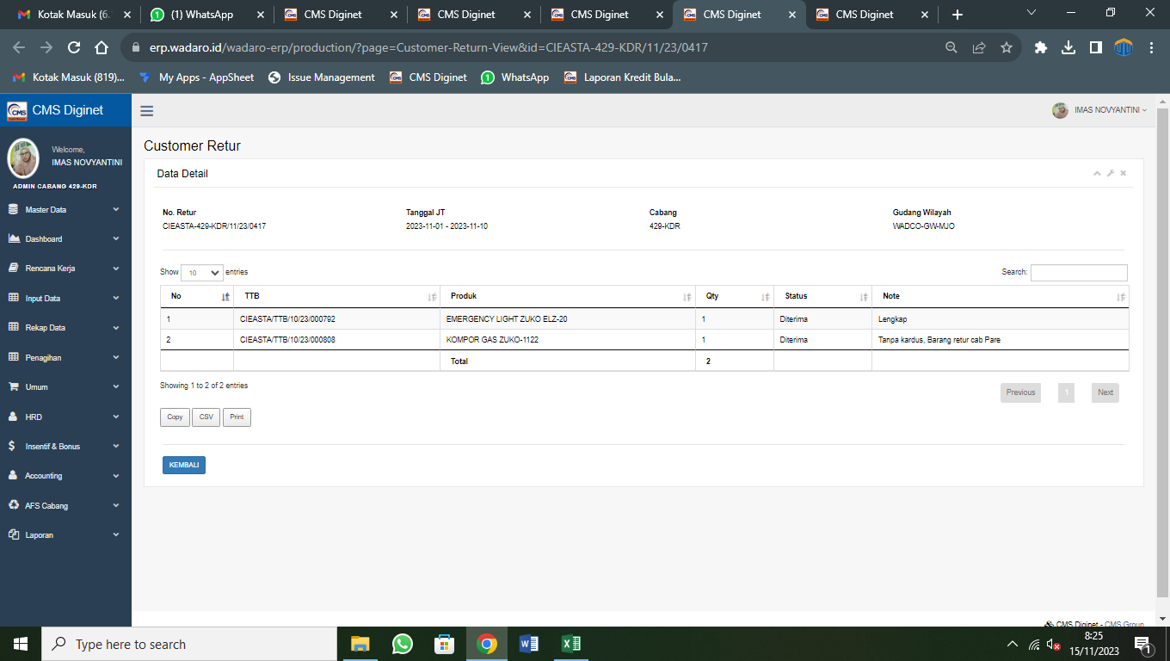
 | Nama Audite | Imas |  | Pemeriksaan Kesesuaian Rekap Pending |  |  |  |  |  |  | Auditor | Puad Maulana
 | Sasaran Audit | Rekap Pending (Diginet) |  |  |  |  |  |  |  |  | Tanggal | 2023-11-15
 | Periode Audit | 1 Okt s/d 31 Oktober 2023 |  | No KKA | 004/RP/PARE/X/2023 |  |  |  |  |  | Paraf
 | Cabang | Pare

No | Cabang | Status | Tanggal Jatuh Tempo | TTB | Invoice | Koordinator | Konsumen | Product | Nominal | Unit | Angsuran Ke | Tanggal Janji Bayar | Keterangan
1 | Kantor Cabang Pare | MUNDUR WAKTU | 2023-11-05 | CIEASTA/TTB/07/23/000166 | CIEASTA/INV/07/23/000971 | mariati | nurul | SPEAKER AKTIF PORTABLE ZUKO | Rp153,000.00 | 2 | 6 | 2023-11-25 | mundur
2 | Kantor Cabang Pare | MUNDUR WAKTU | 2023-11-06 | CIEASTA/TTB/06/23/000246 | CIEASTA/INV/06/23/001398 | Suci | Suci | KOMPOR GAS ZUKO-1122 | Rp95,000.00 | 1 | 2 | 2023-11-13 | mundur
3 | Kantor Cabang Pare | MUNDUR WAKTU | 2023-11-06 | CIEASTA/TTB/06/23/000221 | CIEASTA/INV/06/23/001254 | ri | EVA | BLENDER ZUKO 22 | Rp124,000.00 | 1 | 6 | 2023-11-13 | tao
4 | Kantor Cabang Pare | MUNDUR WAKTU | 2023-11-06 | CIEASTA/TTB/06/23/000222 | CIEASTA/INV/06/23/001260 | Mariah | Ika | CHOPPER FOOD ZUKO ZFC-22A | Rp141,000.00 | 1 | 4 | 2023-11-09
5 | Kantor Cabang Pare | MUNDUR WAKTU | 2023-11-06 | CIEASTA/TTB/06/23/000228 | CIEASTA/INV/06/23/001296 | ponisah | yuni | BLENDER ZUKO 22 | Rp124,000.00 | 1 | 6 | 2023-11-16 | mundur
6 | Kantor Cabang Pare | MUNDUR WAKTU | 2023-11-08 | CIEASTA/TTB/08/23/000696 | CIEASTA/INV/08/23/003994 | kasmiati | nursiyam | WOKPAN STEAMER ZUKO WPS01 | Rp114,000.00 | 1 | 5 | 2023-11-13 | opk
7 | Kantor Cabang Pare | MUNDUR WAKTU | 2023-11-09 | CIEASTA/TTB/06/23/001175 | CIEASTA/INV/06/23/006358 | Mariah | Mariah | STOKPOT ZUKO SPZ01 | Rp129,000.00 | 1 | 6 | 2023-11-09 | mdr
8 | Kantor Cabang Pare | MUNDUR WAKTU | 2023-11-09 | CIEASTA/TTB/06/23/001153 | CIEASTA/INV/06/23/006226 | musripah | eris | STOKPOT ZUKO SPZ01 | Rp129,000.00 | 1 | 6 | 2023-11-20 | mundur
9 | Kantor Cabang Pare | MUNDUR WAKTU | 2023-11-09 | CIEASTA/TTB/06/23/001142 | CIEASTA/INV/06/23/006160 | Jumaiyah | riyawan | STOKPOT ZUKO SPZ01 | Rp129,000.00 | 1 | 6 | 2023-11-10 | tb
10 | Kantor Cabang Pare | MUNDUR WAKTU | 2023-11-09 | CIEASTA/TTB/06/23/001175 | CIEASTA/INV/06/23/006358 | Mariah | RK7 | STOKPOT ZUKO SPZ01 | Rp129,000.00 | 1 | 6 | 2023-11-20 | mundur
11 | Kantor Cabang Pare | MUNDUR WAKTU | 2023-11-09 | CIEASTA/TTB/06/23/001172 | CIEASTA/INV/06/23/006340 | MB RI | RK7 | STOKPOT ZUKO SPZ01 | Rp129,000.00 | 1 | 6 | 2023-11-25 | mundur
12 | Kantor Cabang Pare | MUNDUR WAKTU | 2023-11-09 | CIEASTA/TTB/06/23/001143 | CIEASTA/INV/06/23/006166 | susi | susi | PANCI PRESTO COVER GLASS CVR-GLASS02 | Rp100,000.00 | 1 | 6 | 2023-11-25 | mundur
13 | Kantor Cabang Pare | MUNDUR WAKTU | 2023-11-09 | CIEASTA/TTB/06/23/001141 | CIEASTA/INV/06/23/006154 | Lestari | Anah | BLENDER ZUKO 22 | Rp124,000.00 | 1 | 2 | 2023-11-15 | mundur
14 | Kantor Cabang Pare | MUNDUR WAKTU | 2023-11-09 | CIEASTA/TTB/06/23/001178 | CIEASTA/INV/06/23/006376 | Patonah | Patonah | STOKPOT ZUKO SPZ01 | Rp129,000.00 | 1 | 6 | 2023-11-09
15 | Kantor Cabang Pare | MUNDUR WAKTU | 2023-11-09 | CIEASTA/TTB/06/23/001173 | CIEASTA/INV/06/23/006346 | Suci | Suci | STOKPOT ZUKO SPZ01 | Rp129,000.00 | 1 | 5 | 2023-11-13 | opk
16 | Kantor Cabang Pare | MUNDUR WAKTU | 2023-11-09 | CIEASTA/TTB/06/23/001147 | CIEASTA/INV/06/23/006190 | santi | santi | STOKPOT ZUKO SPZ01 | Rp129,000.00 | 1 | 6 | 2023-11-10 | opk
17 | Kantor Cabang Pare | MUNDUR WAKTU | 2023-11-09 | CIEASTA/TTB/06/23/001142 | CIEASTA/INV/06/23/006160 | Jumaiyah | Jumaiyah | STOKPOT ZUKO SPZ01 | Rp129,000.00 | 1 | 5 | 2023-11-10 | mundur
18 | Kantor Cabang Pare | MUNDUR WAKTU | 2023-11-12 | CIEASTA/TTB/10/23/001748 | CIEASTA/INV/10/23/009840 | nisnawati | kesi 1 | PANCI PRESTO COVER GLASS CVR-GLASS02 | Rp100,000.00 | 1 | 6 | 2023-11-15 | mdr
19 | Kantor Cabang Pare | MUNDUR WAKTU | 2023-11-12 | CIEASTA/TTB/07/23/002038 | CIEASTA/INV/07/23/011165 | Harni | Harni | PASTA MAKER ZUKO PMZ01 | Rp90,000.00 | 1 | 6 | 2023-11-20 | mundur
20 | Kantor Cabang Pare | MUNDUR WAKTU | 2023-11-12 | CIEASTA/TTB/10/23/001739 | CIEASTA/INV/10/23/009786 | fina | fina | PANCI PRESTO COVER GLASS CVR-GLASS02 | Rp100,000.00 | 1 | 6 | 2023-11-10
21 | Kantor Cabang Pare | MUNDUR WAKTU | 2023-11-12 | CIEASTA/TTB/07/23/002047 | CIEASTA/INV/07/23/011219 | Mimin | Istiani | CHOPPER FOOD ZUKO ZFC-22A | Rp141,000.00 | 1 | 6 | 2023-11-10 | mundur
22 | Kantor Cabang Pare | MUNDUR WAKTU | 2023-11-12 | CIEASTA/TTB/10/23/001748 | CIEASTA/INV/10/23/009840 | nisnawati | kesi 2 | PANCI SET 02 | Rp126,000.00 | 1 | 2 | 2023-11-13 | mundur
23 | Kantor Cabang Pare | MUNDUR WAKTU | 2023-11-12 | CIEASTA/TTB/07/23/002054 | CIEASTA/INV/07/23/011261 | Dian | Dian | STOKPOT ZUKO SPZ01 | Rp129,000.00 | 1 | 6 | 2023-11-10 | mundur
24 | Kantor Cabang Pare | MUNDUR WAKTU | 2023-11-12 | CIEASTA/TTB/07/23/002030 | CIEASTA/INV/07/23/011117 | suharti | nik | STOKPOT ZUKO SPZ01 | Rp129,000.00 | 1 | 5 | 2023-11-13 | opk
25 | Kantor Cabang Pare | MUNDUR WAKTU | 2023-11-13 | CIEASTA/TTB/06/23/002256 | CIEASTA/INV/06/23/012411 | Tutik | Tutik | SPEAKER AKTIF PORTABLE ZUKO | Rp153,000.00 | 1 | 6 | 2023-11-16 | mundur
26 | Kantor Cabang Pare | MUNDUR WAKTU | 2023-11-13 | CIEASTA/TTB/06/23/002227 | CIEASTA/INV/06/23/012243 | Sukarti | sukarti | SNACK MAKER ZUKO 02 | Rp86,000.00 | 1 | 5 | 2023-11-14
27 | Kantor Cabang Pare | MUNDUR WAKTU | 2023-11-13 | CIEASTA/TTB/06/23/002233 | CIEASTA/INV/06/23/012273 | sukarti | sukarti | PANCI PRESTO COVER GLASS CVR-GLASS02 | Rp100,000.00 | 1 | 6 | 2023-11-07 | tb
28 | Kantor Cabang Pare | MUNDUR WAKTU | 2023-11-13 | CIEASTA/TTB/06/23/002233 | CIEASTA/INV/06/23/012273 | sukarti | lasiani | CHOPPER FOOD ZUKO ZFC-22A | Rp141,000.00 | 1 | 6 | 2023-11-20 | mundur
29 | Kantor Cabang Pare | MUNDUR WAKTU | 2023-11-13 | CIEASTA/TTB/06/23/002227 | CIEASTA/INV/06/23/012243 | Sukarti | Sukarti | WOKPAN STEAMER ZUKO WPS01 | Rp114,000.00 | 1 | 6 | 2023-11-20 | mundur
 |  |  |  |  |  |  |  | PENDINGAN DIGINET | Rp3,545,000.00
 |  |  |  |  |  |  |  | LHK DIGINET | Rp3,971,000.00
 |  |  |  |  |  |  |  | LHK C | Rp3,971,000.00
 |  |  |  |  |  |  |  | LEBIH | Rp426,000.00

 | CATATAN AUDIT
 | 1. Selisih Karena ada Proses Surat Jalan Retur 3 KG dan 1 Chopper yang belum di diterima oleh Gudang total 426.000 dengan status "Diterima"
 | 2. Rekap Pending diginet sudah berkurang sebesar proses Surat Jalan Retur

 |  |  | No | TTB | Produk | Qty | Status | Note | Nominal
 |  |  | 1 | CIEASTA/TTB/10/23/001736 | KOMPOR GAS ZUKO-1122 | 1 | Dibuat |  | 95,000
 |  |  | 2 | CIEASTA/TTB/10/23/001746 | KOMPOR GAS ZUKO-1122 | 2 | Dibuat |  | 190,000
 |  |  | 3 | CIEASTA/TTB/10/23/001747 | CHOPPER FOOD ZUKO ZFC-22A | 1 | Dibuat |  | 141,000
 |  |  |  |  |  |  |  |  | 426,000

CONTOH PROSES DIBUAT SURATBARANG RETUR |  |  |  |  |  |  |  |  |  |  |  | CONTOH DITERIMA SURAT BARANG RETUR

Kondisi Kendaraan
 | KONDISI KENDARAAN
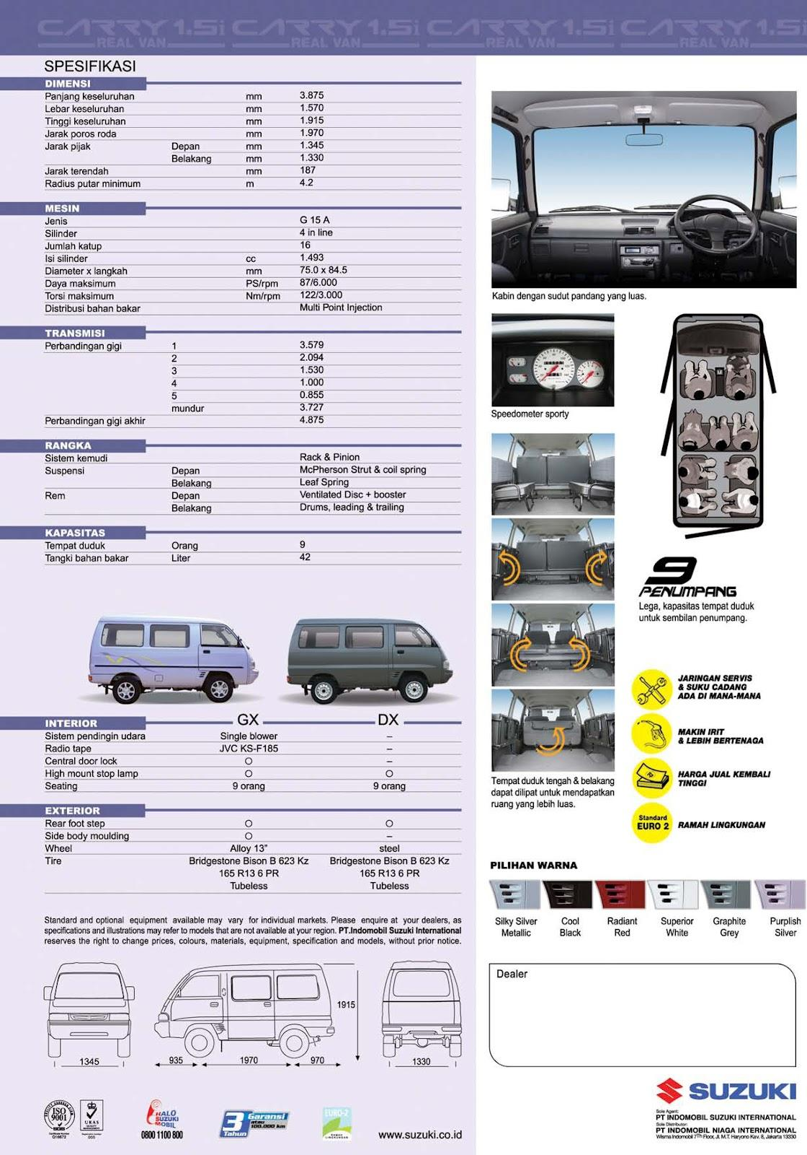
 |  |  | CATATAN :

Tanggal cek kendaraan |  |  |  |  | Tanggal Audit
Dilakukan Oleh |  |  |  |  | Verifikasi
Tanda Tangan Petugas |  | Tanda Tangan Supir

 |  |  |  | Nama Auditor

